상품제안서
5단캡슐 초경량 암막양우산 UPF50+ | 상품코드: S38576

 |  |  |  |  |  |  | 02-713-8555 | www.synergygift.co.kr
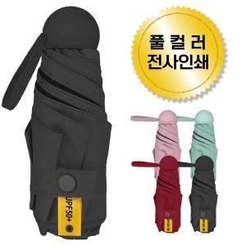

【상세/제작정보】 | <p><span style="font-size: 14pt;">※ 운임비 별도 발생 됩니다.</span></p>

【인쇄/포장옵션】 | 풀칼라 / 크라프트케이스+포장지포장

【공급단가】 | 수량 | 100~ | 300~ | 500~ | 1,000~ | 3,000~
*VAT별도 | 단가 | 6,370원 | 6,020원 | 5,730원 | 5,580원 | 5,480원

【상품 URL】 | https://www.synergygift.co.kr:443/src/goods_detail.php?gdno=38576

